記入例
（記入例）
あなたが伝えたい
SDGsフォトコンテスト応募用紙
 | 整理番号 (記入不要)
画像貼付［縦横問わず］ 元データを別途送付すること |  | 該当する目標 ［下部アイコンから該当するものを全て貼付け］
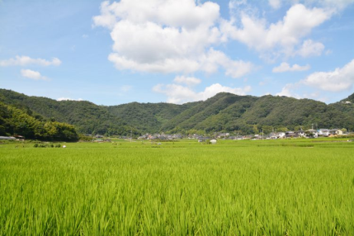
撮影年・場所 | 2018年・栃木県
写真から伝えたいこと［２００字程度］ | □□□□□□□□□□□□□□□□□□□□□□□□□□□□□□□□□□□□□□□□□□□□□□□□□□□□□□□□□□□□□□□□□□□□□□□□□□□□□□□□□□□□□□□□□□□□□□□□□□□□□□□□□□□□□□□□□□□□□□□□□□□□□□□□□□□□□□□□□□□□□□□□□□□□□□□□□□□□□□□□□□□□□□□□□□□□□□□□□□□□□□□□□□□□□□□□□□□□□□□□
所 属 | 広報・地域連携室
ふりがな | いなだ あすか
氏 名 | 稲田 飛鳥
連絡先 Mail | hij@klmail.com
連絡先 TEL | 090-1234-5678

SDGsアイコン

問合せ先：創立70周年記念事業事務局［UUプラサ1階］ uu70anniv@miya.jm.utsunomiya-u.ac.jp

